Sheet1
4G 核心网
5G 核心网

AMF/UPF ... ...

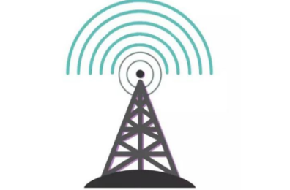
en-gNB
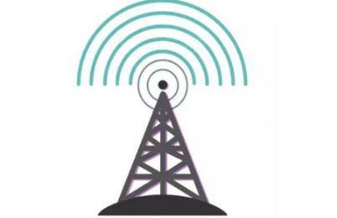
ng-eNB
eNB

gNB
NG - RAN

5G基站接入4G核心网
4G基站接入5G核心网

4G基站
5G基站

Sheet5






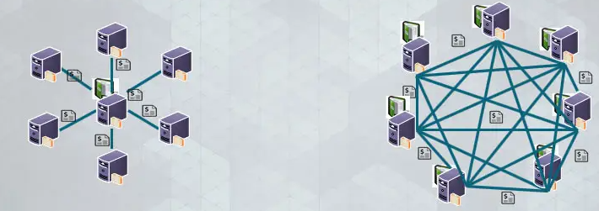
去中心化

